Задание 1
ЗАДАНИЕ 1.
Изучите элементы окна программы. Соотнесите элементы окна программы с изображением на экране.


10
2
3
4
5
6
1
7
8
9

Меню
Панель инструментов
Строка формул
Имена столбцов
Полосы прокрутки
Адрес активной ячейки
Активная ячейка
Номера строк
Ярлыки листов
Рабочая таблица

При правильном выполнении задания в ячейке столбца С появится +.

Задание 2
ЗАДАНИЕ 2.
Изучите способы перемещения по таблице с помощью клавиш клавиатуры.
 |  |  |  |  | Клавиши |  | Назначение
 |  |  |  |  | ←, ↑, →, ↓ |  | Перемещение к следующей (в указанном направлении ячейке)
 |  |  |  |  | Home |  | Перемещение в начало строки
 |  |  |  |  | Ctrl + Home |  | Перемещение к ячейке А1 таблицы
 |  |  |  |  | Ctrl + End |  | Перемещение к ячейке, стоящей га пересечении последней строки и последнего столбца заполненной части таблицы

Начисление стипендии
№ п/п | Фамилия студента | Экзамены |  |  |  | Стипендия
 |  | Высшая математика | Информатика | Социология | Право

1 | Андреев Александр | 6 | 8 | 4 | 4 | есть
2 | Басова Ирина | 2 | 5 | 3 | 3 | нет
3 | Жуков Станислав | 10 | 9 | 4 | 4 | есть
4 | Иванова Светлана | 5 | 5 | 5 | 5 | есть
5 | Морозова Елена | 5 | 6 | 7 | 4 | есть
6 | Петров Николай | 3 | 4 | 2 | 3 | нет
7 | Попова Мария | 4 | 5 | 5 | 4 | есть
8 | Сидоров Николай | 3 | 3 | 2 | 2 | нет
9 | Фомин Илья | 4 | 4 | 4 | 4 | есть
10 | Яшин Сергей | 3 | 4 | 2 | 2 | нет

Задание 3
ЗАДАНИЕ 3.
Выделение ячеек рабочей таблицы.
Чтобы внести данные в ячейку или просмотреть содержимое ячейки, её надо выделить. Изучите способы выделения элементов таблицы с помощью мыши.
! Если нужно выделять ячейки, столбцы или строки, идущие не попорядку, то такие ячейки выделяются с помощью удерживаемой клавиши Ctrl.
ВЫДЕЛИТЕ последовательно:
а) ячейки E17, F21, G24, Н16;
б) строки 17, 20, 22, 24;
в) столбцы E, G, два столбца F и H, столбцы Е-Н;
г) диапазоны ячеек F17:G19, E16:H24;
д) весь лист.
Определите размеры рабочего листа таблицы, используя сочетание клавиш Ctrl+→, Ctrl+↓.

Выделяемый объект | Действие
Ячейка | Щелчок по ячейке | Номер хозяйства | Средняя яйценоскость, штук в год | Кол-во несушек в группе, тыс. гол. | Валовой сбор яиц, тыс. штук
Строка | Щелчок по номкру строки | 1 | 160 | 190 | 30400
Столбец | Щелчок по имени столбца | 2 | 180 | 210 | 37800
Несколько строк | Протаскивание указателя мыши по номерам выделяемых строк | 3 | 200 | 230 | 46000
Несколько столбцов | Протаскивание указателя мыши по именам выделяемых столбцов | 4 | 220 | 250 | 55000
Диапазон ячеек | Протаскивание указателя мыши от верхней левой до нижней правой ячеек диапазона | 5 | 230 | 240 | 55200
Вся таблица | Щелчок по кнопку выделения таблицы (на пересечении строки с именами столбцов и столбца с номерами строк) | 6 | 240 | 220 | 52800
 |  | 7 | 215 | 200 | 43000
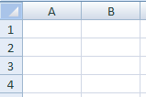
Кнопка выделения всей таблицы
 |  | Итого: | 206.43 | 1540 | 320200

Задание 4
Содержимое ячейки - данные, которые вводят в ячейку (эти данные можно просмотреть в строке формул).
Отображение содержимого ячейки - вид, в котором содержимое ячейки представлено на экране в электронной таблице.
ЗАДАНИЕ 4.
Просмотр содержимого ячейки.
Заполните ячейки значениями 1 - число, 2 - текст, 3 - формула напротив соответствующих адресов.

Номер хозяйства | Средняя яйценоскость, штук в год | Кол-во несушек в группе, тыс. гол. | Валовой сбор яиц, тыс. штук | Адрес ячейки | Содержимое: 1 - число, 2 - текст, 3 - формула | Результат
1 | 160 | 190 | 30400 | B17
2 | 180 | 210 | 37800 | C18:C23
3 | 200 | 230 | 46000 | C25
4 | 220 | 250 | 55000 | E21
5 | 230 | 240 | 55200 | B25
6 | 240 | 220 | 52800 | E17
7 | 215 | 200 | 43000 | D25
Итого: | 206.43 | 1540 | 320200 | E18:E25

Задание 5
ЗАДАНИЕ 5.
Режим отображения формул. Программное средство Microsoft Excel даёт возможность отображать формулы. Если в ячейки таблицы были введены формулы, то для их отображения в таблице на вкладке Формулы нужно выбрать команду Влияющие ячейки
. Для отмены режима формул опять нужно нажать клавишу Влияющие ячейки. Установите режим просмотра формул для данной таблицы.
Номер хозяйства | Средняя яйценоскость, штук в год | Кол-во несушек в группе, тыс. гол. | Валовой сбор яиц, тыс. штук
1 | 160 | 190 | 30400
2 | 180 | 210 | 37800
3 | 200 | 230 | 46000
4 | 220 | 250 | 55000
5 | 230 | 240 | 55200
6 | 240 | 220 | 52800
7 | 215 | 200 | 43000
Итого: | 206.43 | 1540 | 320200

Задание 6
ЗАДАНИЕ 6.
Измените размер столбцов и строк, чтобы информация введенная в ячейки размещалась в ячеке, а не за её пределами.
 | Электронные таблицы

Ячейка

Microsoft Excel 2007

 | Рабочая область

12346567890 |  | Жизнь стоит того, чтобы один раз родиться. (В. сумбатов)

Для изменения размера столбца нужно разместитькурсор мыши между названиями столбцов и с нажатой клавишей мыши передвинуть курсор вправо (для увеличения размера) или влево (для уменьшения размера). Аналогично изменяются размеры строки.
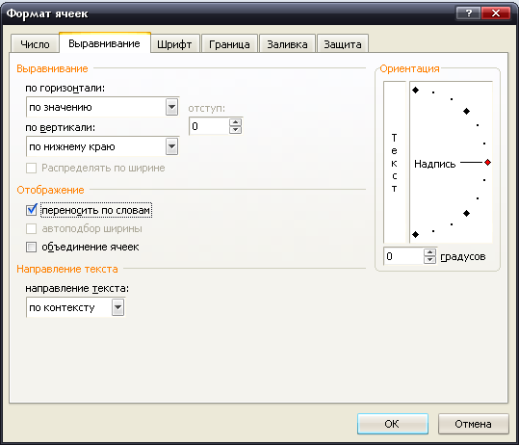

Для автоматизации операции изменения размеров ячейки необходимо установить формат ячейки Переносить по словам. Не всегда Вы добьетесь нужного результата сразу, но после дополнительного редактирования нужное форматирование будет выполнено.

Задание 7
ЗАДАНИЕ 7.
Укажите адреса выделенных диапазонов ячеек.

Цвет выделенного диапазона ячеек | Диапазон | Результат

